Criterios generales

 |  | MATRIZ DE RIESGOS DEL SISTEMA DE AUTOCONTROL Y GESTIÓN DEL RIESGO INTEGRAL LA/FT/FPADM

 |  | FECHA: 2022 |  |  |  |  |  |  | VERSIÓN: 2
2022-05-05

Criterios generales para la identificación, prevención, control y gestión del riesgo LA/FT/FPADM

1. | A partir de la definición del mapa de procesos organizacionales, se identifican los factores de riesgo y riesgos asociados a LA/FT/FPADM a los que está expuesta HUMEOZ según la tipología descrita en la circular extterna 009 de 2016 y la circular externa 20211700000005-5 de 2021
 | Tipo |  | Riesgo |  |  |  |  |  | Consecuencia
 | R1 | Riesgo LA/FT/FPADM | Es la posibilidad de pérdida o daño que puede sufrir una Empresa por su propensión a ser utilizada directamente o a través de sus operaciones como instrumento para el Lavado de Activos y/o canalización de recursos hacia la realización de actividades terroristas o el Financiamiento de la Proliferación de Armas de Destrucción Masiva, o cuando se pretenda el ocultamiento de activos provenientes de dichas actividades. Las contingencias inherentes al LA/FT/FPADM se materializan a través de riesgos tales como el Riesgo de Contagio, Riesgo Legal, Riesgo Operativo, Riesgo Reputacional y los demás a los que se expone la Empresa, con el consecuente efecto económico negativo que ello puede representar para su estabilidad financiera, cuando es utilizada para tales actividades. |  |  |  |  |  | Prisión de 10 a 30 años Multa de 1.000 a 50.000 SMLV
 | R2 | Riesgo Contagio | Es la posibilidad de pérdida que una Empresa puede sufrir, directa o indirectamente, por una acción o experiencia de una Contraparte. |  |  |  |  |  | Prisión de 10 a 30 años Multa de 1.000 a 50.000 SMLV
 | R3 | Riesgo Legal* | Es la posibilidad de pérdida en que incurre una Empresa al ser sancionada u obligada a indemnizar daños como resultado del incumplimiento de normas o regulaciones y obligaciones contractuales. Surge también como consecuencia de fallas en los contratos y transacciones, derivadas de actuaciones malintencionadas, negligencia o actos involuntarios que afectan la formalización o ejecución de contratos o transacciones. |  |  |  |  |  | 200 SMMLV
 | R4 | Riesgo Operativo* | Es la posibilidad de ser utilizado en actividades de LA/FT/FPDADM o corrupción por deficiencias, fallas o inadecuaciones, en el recurso humano, los procesos, la tecnología, la infraestructura o por la ocurrencia de acontecimientos externos. Esta definición incluye el Riesgo Legal y el Riesgo Reputacional, asociados a tales factores |  |  |  |  |  | Según la organización
 | R5 | Riesgo Reputacional* | Es la posibilidad de pérdida en que incurre una Empresa por desprestigio, mala imagen, publicidad negativa, cierta o no, respecto de la organización y sus prácticas de negocios, que cause pérdida de clientes, disminución de ingresos o procesos judiciales. |  |  |  |  |  | Según la organización
 |  | * Mide el impacto

2. | Una vez identificados los riesgos, se realiza el proceso de valoración de los riesgos, teniendo en cuenta los criterios de probabilidad de ocurrencia e impactos de acuerdo con la siguiente tabla:

 | PROBABILIDAD |  |  |  | IMPACTO
 | ESCALA | GRADO | DESCRIPCIÓN |  | ESCALA | GRADO | OPERATIVO | FINANCIERO | REPUTACIONAL | LEGAL
 | 5 | Muy Alta (>75%) | Ocurrirá con alto nivel de certeza el próximo año | Ha ocurrido más de una vez en el último año. | 5 | Catastrófico | Se afecta permanentemente el proceso y conlleva a que no sea logrado el objetivo. | Pérdidas superiores al 1% de la rentabilidad de HOSPITAL o según la materialidad definida en las pollíticas contables | Se afecta la imagen de la organización impidiendo realcionarse con las contrapartes debido a que la compañía ha sido relacionanda con LA/FT/FPADM | Responsabilidad penal de los funcionarios de la organización
 | 4 | Alta (51-75%) | Bastante probable que ocurra el próximo año | Ha ocurrido una vez en el último año en la empresa. | 4 | Alto | Se afecta considerablemente el proceso y puede conllevar a un logro parcial de objetivos. | Pérdidas que estén entre el 0,9 y 0,7 de la rentabilidad de HOSPITAL | Se afecta la imagen de la organización dificultando la relación con las contrapartes debido a que la compañía ha sido relacionanda con LA/FT/FPADM | Intervención de la organización por parte de la Superintendencia por Incumplimientos legales y/o contractuales
 | 3 | Media (26-50%) | Es probable que ocurra el próximo año | Ha ocurrido en los últimos 5 años en la empresa. | 3 | Moderado | Se afecta el proceso, sin embargo puede lograrse los objetivos. | Pérdidas que estén entre el 0,6 y 0,5 de la rentabilidad de HOSPITAL | Se afecta la imagen de la organización en un mercado específico debido a que la compañía ha sido relacionanda con LA/FT/FPADM | Sanciones económicas significativas por incumplimiento de las normas establecidas / operaciones / obligaciones contractuales
 | 2 | Baja (6-25%) | Poco probable que ocurra el próximo año | Ha ocurrido en los últimos 10 años en la empresa o en la industria. | 2 | Bajo | No se afectan los procesos, sin embargo puede afectar parcialmente el logro de objetivos. | Pérdidas que estén entre el 0,4 y 0,3 de la rentabilidad de HOSPITAL | Se afecta la imagen de la organización con un sector o cliente específico debido a que la compañía ha sido relacionanda con LA/FT/FPADM | Sanciones económicas menores por incumplimiento de las normas establecidas / operaciones / obligaciones contractuales
 | 1 | Muy Baja (0-5%) | Prácticamente imposible que ocurra el próximo año | Ha ocurrido en el sector hace más de 10 años. | 1 | Muy Bajo | No se afectan los procesos. | Pérdidas que estén por debano del 0,3 de la rentabilidad de HOSPITAL | No se afecta la impagen de la organización | No hay sanciones económicas por incumplimiento de normas establecidas pero se impone glosa por parte de Entes de Control.
Tabla de Escala y Criterios de Probabilidad e Impacto de Riesgos

3. | La probabilidad se multiplica por el promedio de los impactos, el resultado se encontrará en una escala de 1 a 25 y permitirá ver a través de un mapa de calor la exposición de la compñaía a los riesgos evaluados:

 | Matriz Cuantitativa de Riesgo

 | Probabilidad | 5 | 10 | 15 | 20 | 25
 |  | 4 | 8 | 12 | 16 | 20
 |  | 3 | 6 | 9 | 12 | 15
 |  | 2 | 4 | 6 | 8 | 10
 |  | 1 | 2 | 3 | 4 | 5
 |  | Impacto

4. | Con la evaluación realizada se tiene como resultado el Riesgo Inherente y se procede a realizar la calificación de los controles existentes con la siguiente escala:

 |  |  | Escala | Control |  | Descripción
 |  |  | 1 | Muy efectivo |  | Es un control automático, enfocado directametne en prevenir el riesgo observado, se cumple plenamente y se encuentra debidamente soportado para su verficación posterior
 |  |  | 2 | Efectivo |  | El control puede ser manual o automático, es un control específico, se cumple en la mayoría de las veces y se encuentra documentado para su revisión posterior
 |  |  | 3 | Parcialmente efectivo |  | El control puede ser manual o automático, se cumple algunas veces, es un control general y se encuentra documentado para su revisión posterior
 |  |  | 4 | Poco efectivo |  | El control es manual, es un control general, el proceso indica que se cumple pero no es posible realizar una revisión posterior o la documentación es insuficiente
 |  |  | 5 | No efectivo |  | No hay documentación soporte ni forma de validar el control.
Tabla de Escala y Criterios de efectividad de controles

5. | Con la escala de valoración de la efectividad del control, se calcula la nueva probabilidad, calculando el Riesgo Residual.
6. | De acuerdo con los resultados obtenidos en la claificación de riesgo residual se define la estrategia para mitigar los riesgos de la siguiente manera:

 | 5 | 10 | 15 | 20 | 25 |  | Puntaje | Estrategia | Acción de acuerdo al apetito de riesgo
 | 4 | 8 | 12 | 16 | 20 |  | 1-3 | Aceptar | No se implementan controles para su mitigación en una primera etapa
 | 3 | 6 | 9 | 12 | 15 |  | 4-19 | Aceptar activamente | Se implementan controles para su mitigación
 | 2 | 4 | 6 | 8 | 10 |  | 20-25 | Evitar | No se llevan a cabo en la empresa los factores de riesgo que lo generan
Tabla de rangos y estrategias para la mitigación de riesgos
 | 1 | 2 | 3 | 4 | 5

Matriz de valorización de la estrategia de mitigación de riesgos

Mapa de Procesos
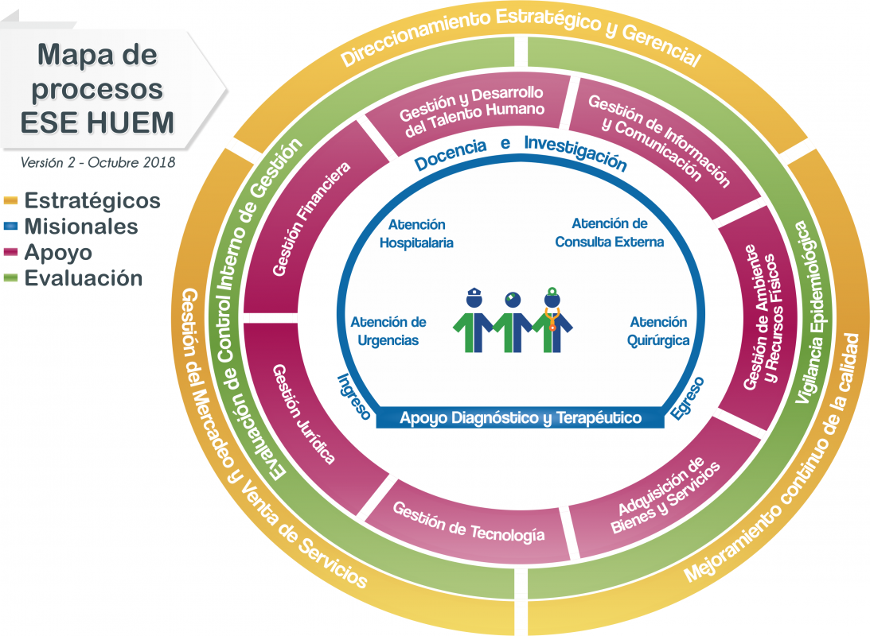
 |  | MATRIZ DE RIESGOS DEL SISTEMA DE LA GESTIÓN DEL RIESGO INTEGRAL LA/FT/FPADM

 |  | FECHA: 2022 | VERSIÓN: 2

MAPA DE PROCESOS HOSPITAL
 | Fecha: | 2022-05-05

